Лист1
Опросный лист для статического расчета трубопровода согласно методике АТV 127 ATV-DVWK
Заполните свои контактные данные, чтобы мы могли с Вами связаться
Имя
Организация
Контактная информация
Проект
Исходные данные для расчета на прочность
Труба Pragma
Диаметр (OD, ID), мм
Кольцевая жесткость SN
Нагрузка
Глубина заложения (от верхней точки трубы), м
Максимальный уровень грунтовых вод (над основанием трубы), м

Минимальный уровень грунтовых вод (над основанием трубы), м

Транспортная нагрузка
Грунт (см. вкладки Грунтов)
Грунт обратной засыпки
Грунт в зоне трубы
Естественный грунт
Прокладка (см. рисунок)
Ширина траншеи, b, м
Угол откоса, β, °

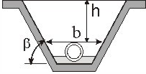

Грунт G1
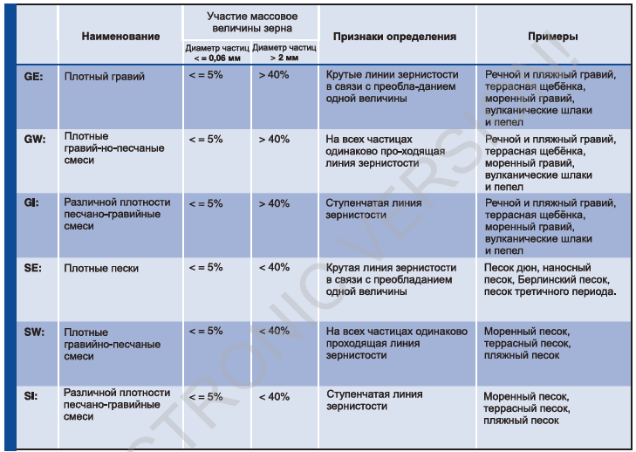

Грунт G2
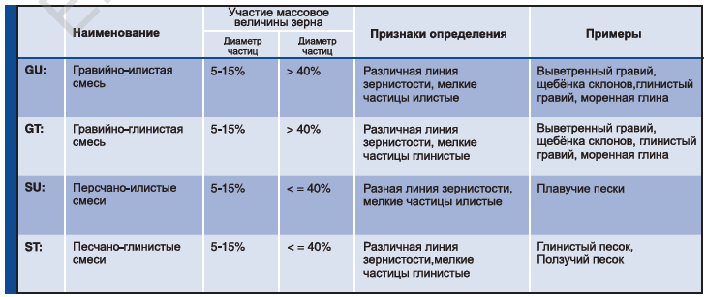

Грунт G3
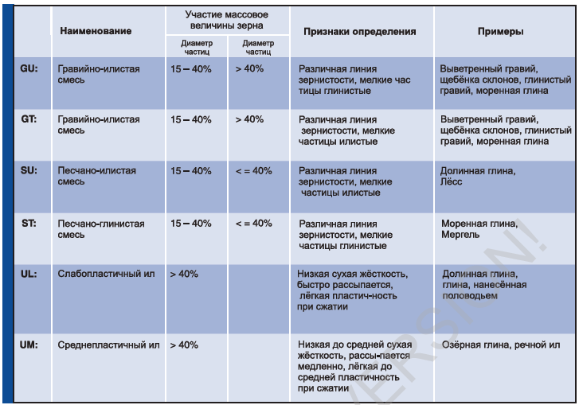

Грунт G4
